상품제안서
키친필 핫 변색머그 (무광블랙) | 상품코드: S38600

 |  |  |  |  |  |  | 02-713-8555 | www.synergygift.co.kr
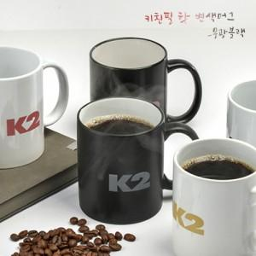

【상세/제작정보】 | <p><span style="font-size: 14pt;">* 배송비 별도 상품입니다.</span></p>

【인쇄/포장옵션】 | 실크 / 1p 무지케이스

【공급단가】 | 수량 | 100~ | 300~ | 500~ | 1,000~ | 3,000~
*VAT별도 | 단가 | 2,990원 | 2,880원 | 2,770원 | 2,660원 | 2,590원

【상품 URL】 | https://www.synergygift.co.kr:443/src/goods_detail.php?gdno=38600

